Sheet2
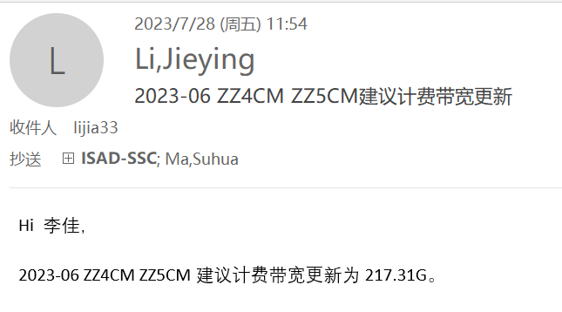
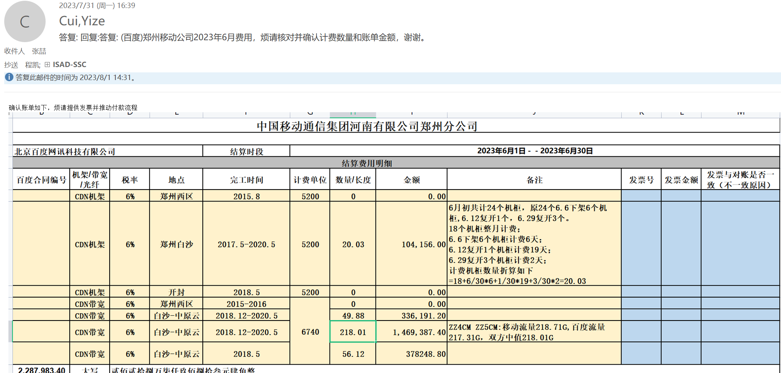
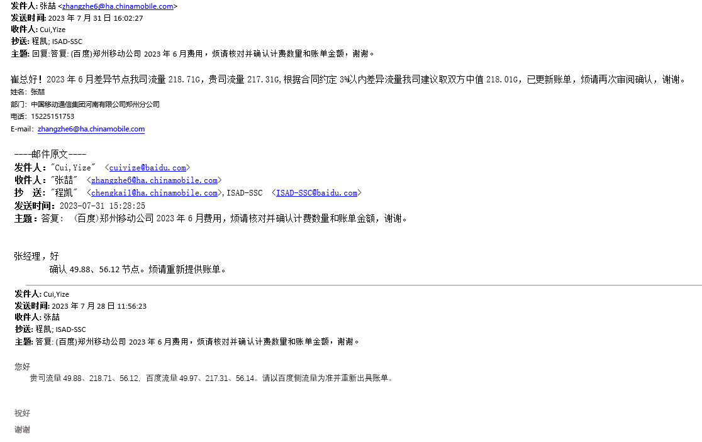
体系 | 地区 | 省份 | BD | 供应商 | 合作单位 | 机架/带宽/裸光纤/电路/工位&库房/其他 | 当前计提合同 | 当月返回合同 | 费用类型（机架、带宽、光纤/电路、其他） | 地点 | TCO机房名称（带宽） | 机房（机架） | 起始日期 | 规格 | 计费单位 | 数量/长度 | 金额 | 费用期间 | 业务备注 | 财务备注 | SYS统计 | 运营商统计 | 合同开始日期 | 合同结束时间 | TCO机房英文 | 保底率 | 带宽量 | 保底量
移动 | 华东-lijia | 河南 | 崔益泽 | 中国移动通信集团河南有限公司郑州分公司 | 郑州移动 | 带宽 | 182315IDC00189 | #N/A | CDN带宽 | 郑州4移动-白沙中原云 ZZ4CM | 郑州4移动 |  | 2020/5/18 2022/5/15 2022/5/31 2022/7/1 | 300G -50G -10G 100G | 6,740.00 | 35.57 | 239,741.80 | 202306 | 补202306，计提182.44，我方更新流量后217.31，结算218.01，补35.57 |  |  |  | 2023-01-01 | 2023-06-30

